TC 1
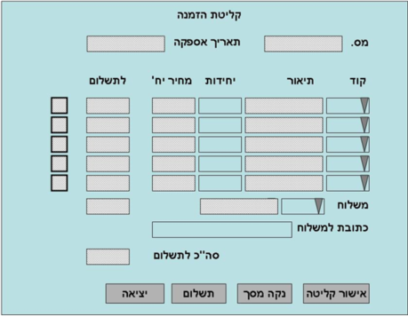
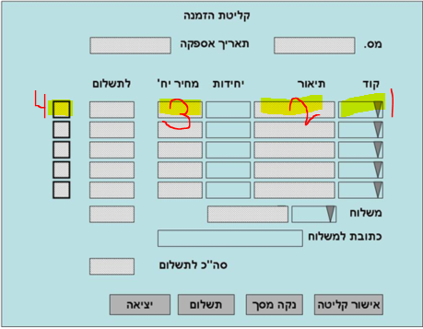
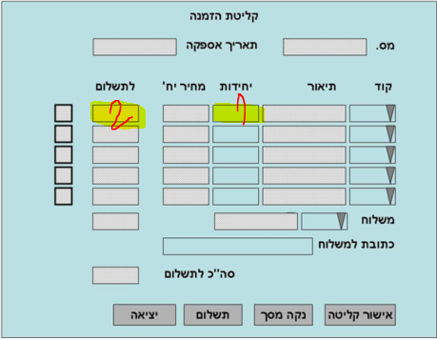
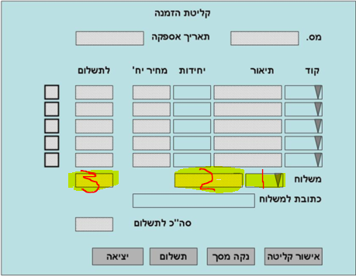
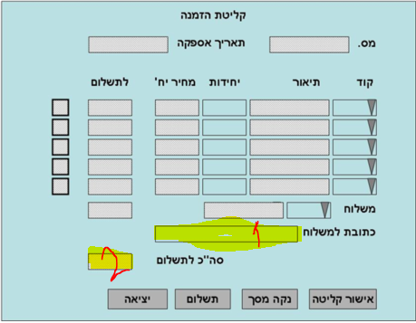
TESTCASE_ID | 1 |  | מוכן להרצה | PASS
Title | בדיקת ביצוע הזמנה ללקוח אקראי כאשר יש כמות מספקת במלאי (סעיף 5.1 בעץ דרישות) |  | בתהליך כתיבה | FAILED
Pre-Conditions | 1. יוזר לקוח אקראי 2. סיסמה ליוזר לקוח אקראי 3. יוזר Admin 4. סיסמה ליוזר Admin |  | לא רלוונטי
Date | 2020-11-28 |  |  | FAILED
Writer | יובל רז
Assigned to | The Test Casers
Status | לא רלוונטי
Priority | HIGH
Platform | PC WIN 10
Cycle | סבב 1
Version | Version 1.0 Build 1.0.21
Step | Description | Expected Result | Actual Result | Pass/Failed | Remarks | Related issue #
1 | גש למסך קליטת הזמנה | מסך קליטת הזמנה אמור להיפתח |  |  | See attachment
2 | בחר קוד פריט מרשימה נפתחת | 1. רשימה נפתחת אמורה לאפשר בחירת פריט 2. תיאור הפריט יופיע בשדה הפלט 3. מחיר היחידה יופיע בשדה פלט 4. סימון וי יופיע במשבצת השמאלית לתצוגה כי הפריט קיים במלאי |  |  | See attachment
3 | בחר כמות יחידה שבמלאי (נאמר 2) | 1. הספרה "2" אמורה להופיע בשדה קלט 2. מחיר לתשלום יופיע בשדה פלט מעודכן למחיר של שתי יחידות |  |  | See attachment |  | צד לקוח
4 | בחר סוג משלוח ברשימה נפתחת | 1. רשימה נפתחת אמורה לאפשר בחירת סוג משלוח 2. שדה פלט יציין את סוג המשלוח לאחר הבחירה 3. שדה פלט יציין את המחיר המשלוח לאחר בחירה |  |  | See attachment
5 | הזן כתובת למשלוח בשדה קלט | 1. כתובת אמורה להיקלט בשדה קלט 2. שדה סה"כ לתשלום ישקלל את מחיר פריטים+המשלוח |  |  | See attachment
6 | הקש על תשלום וסגור תשלום | הלקוח יועבר למסך תשלום
7 | בצע שאילתא עבור מספר ההזמנה שהתבצעה: Select Status From ExOrdrers Where OrderNo=פלט מספר הזמנה | מספר ההזמנה ופרטיה אמורים להיות מוצגים
8 | וודא כי הכמות המוזמנת התווספה לשדה "כמות בהמתנה" | שדה כמות בהמתנה אמור להוסיף 2 |  |  |  |  | צד שרת
9 | וודא כי תאריך האספקה שווה לתאריך קליטת ההזמנה | תאריך האספקה אמור להיות שווה לתאריך קליטת ההזמנה
10 | וודא כי סטטוס ההזמנה שווה ל-"פתוחה" | סטטוס ההזמנה אמור להיות "פתוחה"

TC 3
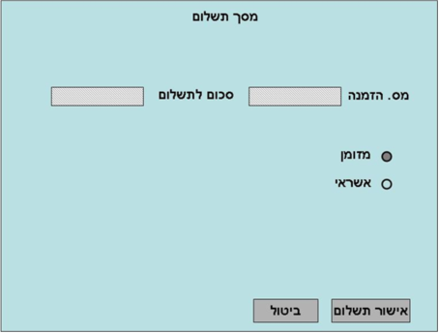
TESTCASE_ID | 3 |  | מוכן להרצה | PASS
Title | בדיקת ביצוע הזמנה ללקוח אקראי כאשר יש רק חלק מהכמות במלאי (סעיף 5.1 בעץ דרישות) |  | בתהליך כתיבה | FAILED
Pre-Conditions | 1. יוזר לקוח אקראי 2. סיסמה ליוזר לקוח אקראי 3. יוזר Admin 4. סיסמה ליוזר Admin |  | לא רלוונטי
Date | 2020-11-28 |  |  | FAILED
Writer | יובל רז
Assigned to | The Test Casers
Status | לא רלוונטי
Priority | HIGH
Platform | PC WIN 10
Cycle | סבב 1
Version | Version 1.0 Build 1.0.21
Step | Description | Expected Result | Actual Result | Pass/Failed | Remarks | Related issue #
1 | גש למסך קליטת הזמנה | מסך קליטת הזמנה אמור להיפתח |  |  | See attachment
2 | בחר קוד פריט מרשימה נפתחת שקיים בוודאות במלאי ובחר שני פריטים שאינם קיימים במלאי בוודאות | 1. רשימה נפתחת אמורה לאפשר בחירת פריט 2. תיאור הפריט יופיע בשדה הפלט 3. מחיר היחידה יופיע בשדה פלט 4. סימון וי יופיע במשבצת השמאלית לתצוגה כי הפריט קיים במלאי וסימון איקס יופיע לסימון שאינו קיים במלאי |  |  | See attachment
3 | בחר כמות יחידה שבמלאי (נאמר 2) ובחר כמות יחידה לפריטים שאינם במלאי (נאמר 2 ו-2) | 1. הספרה "2" אמורה להופיע בשדה קלט 2. מחיר לתשלום יופיע בשדה פלט מעודכן למחיר של שתי יחידות |  |  | See attachment |  | צד לקוח
4 | בחר סוג משלוח ברשימה נפתחת | 1. רשימה נפתחת אמורה לאפשר בחירת סוג משלוח 2. שדה פלט יציין את סוג המשלוח לאחר הבחירה 3. שדה פלט יציין את המחיר המשלוח לאחר בחירה |  |  | See attachment
5 | הזן כתובת למשלוח בשדה קלט | 1. כתובת אמורה להיקלט בשדה קלט 2. שדה סה"כ לתשלום ישקלל את מחיר פריטים+המשלוח |  |  | See attachment
6 | הקש על תשלום וסגור תשלום | הלקוח יועבר למסך תשלום |  |  | See attachment
7 | בצע שאילתא עבור מספר ההזמנה שהתבצעה: Select Status From ExOrdrers Where OrderNo=מספר הזמנה | מספר ההזמנה ופרטיה אמורים להיות מוצגים
8 | וודא כי הכמות המוזמנת שבמלאי התווספה לשדה "כמות בהמתנה" והכמות שאינה במלאי התווספה ל-"כמות שמורה" | שדה כמות בהמתנה אמור להוסיף 2 ושדה כמות שמורה אמור להוסיף 2 לכל פריט שאינו במלאי |  |  |  |  | צד שרת
9 | וודא כי תאריך האספקה שווה לתאריך "תאריך אספקה הבא למלאי" המאוחר מבין הפריטים החסרים | תאריך האספקה אמור להיות שווה לתאריך "תאריך אספקה הבא למלאי" המאוחר מבין הפריטים החסרים
10 | וודא כי סטטוס ההזמנה שווה ל-"שמורה פתוחה" | סטטוס ההזמנה אמור להיות "שמורה פתוחה"

TC 4
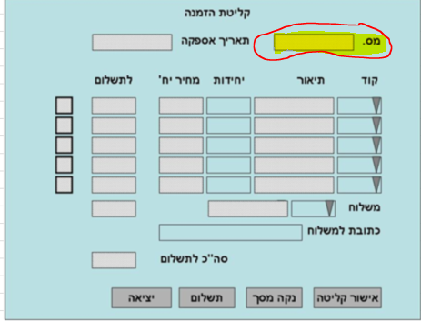
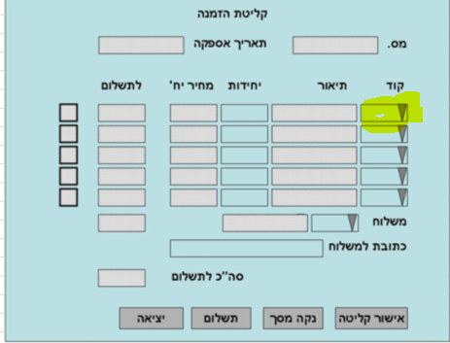
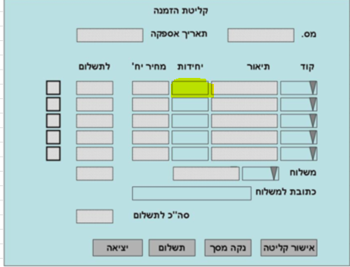
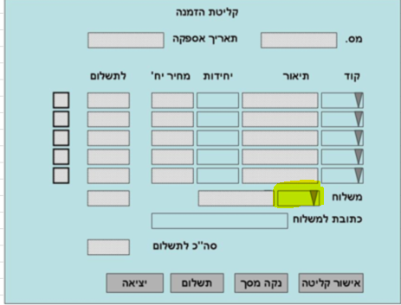
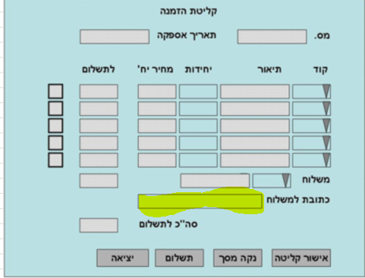
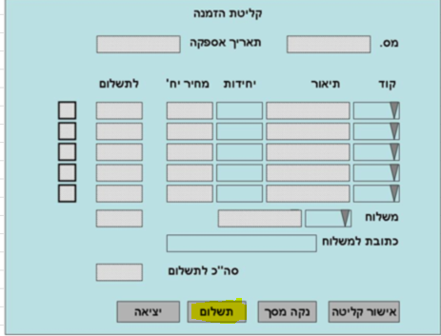
TESTCASE_ID | 4 |  | מוכן להרצה | PASS
Title | בדיקת יצירת מספר הזמנה אוטומטי וכרונולוגי על ידי המערכת (סעיף 5.1 בעץ דרישות) |  | בתהליך כתיבה | FAILED
Pre-Conditions | 1. יוזר לקוח אקראי 2. סיסמה ליוזר לקוח אקראי 3. יוזר Admin 4. סיסמה ליוזר Admin |  | לא רלוונטי
Date | 2020-11-28 |  |  | FAILED
Writer | יובל רז
Assigned to | The Test Casers
Status | לא רלוונטי
Priority | HIGH
Platform | PC WIN 10
Cycle | סבב 1
Version | Version 1.0 Build 1.0.21
Step | Description | Expected Result | Actual Result | Pass/Failed | Remarks | Related issue #
1 | גש למסך קליטת הזמנה | מסך קליטת הזמנה אמור להיפתח עם מספר X |  |  | See attachment
2 | בחר קוד פריט מרשימה נפתחת | רשימה נפתחת אמורה לאפשר בחירת פריט |  |  | See attachment
3 | בחר כמות יחידה שבמלאי (נאמר 2) | הספרה "2" אמורה להופיע בשדה קלט |  |  | See attachment
4 | בחר סוג משלוח ברשימה נפתחת | רשימה נפתחת אמורה לאפשר בחירת סוג משלוח |  |  | See attachment
5 | הזן כתובת למשלוח בשדה קלט | כתובת אמורה להיקלט בשדה קלט |  |  | See attachment
6 | הקש על תשלום וסגור תשלום | הלקוח יועבר למסך תשלום |  |  | See attachment
7 | גש למסך קליטת הזמנה | מסך קליטת הזמנה אמור להיפתח עם מספר X+1 |  |  | See attachment

TC 5
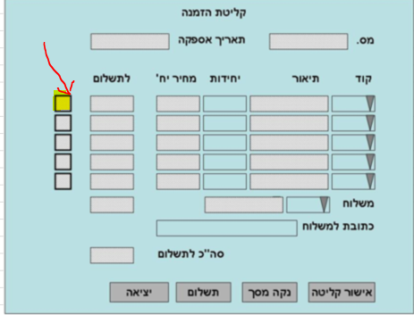
TESTCASE_ID | 5 |  | מוכן להרצה | PASS
Title | בדיקת זמן סינכרון מידע במערכת לשינויים בכמות מלאי - האם רילטיים או לא (סעיף 5.1 בעץ דרישות) |  | בתהליך כתיבה | FAILED
Pre-Conditions | 1. יוזר לקוח אקראי 2. סיסמה ליוזר לקוח אקראי 3. יוזר Admin 4. סיסמה ליוזר Admin |  | לא רלוונטי
Date | 2020-11-28 |  |  | FAILED
Writer | יובל רז
Assigned to | The Test Casers
Status | לא רלוונטי
Priority | HIGH
Platform | PC WIN 10
Cycle | סבב 1
Version | Version 1.0 Build 1.0.21
Step | Description | Expected Result | Actual Result | Pass/Failed | Remarks | Related issue #
1 | פתח מסך קליטת הזמנה ראשון | מסך קליטת הזמנה אמור להיפתח |  |  | See attachment
2 | פתח מסך קליטת הזמנה שני לצד הראשון | מסך קליטת הזמנה אמור להיפתח |  |  | See attachment
3 | בחר במסך קליטת הזמנה הראשון קוד פריט מרשימה נפתחת שקיים בוודאות במלאי | 1. רשימה נפתחת אמורה לאפשר בחירת פריט 2. סימון וי יופיע במשבצת השמאלית לתצוגה כי הפריט קיים במלאי |  |  | See attachment
4 | בחר במסך קליטת הזמנה הראשון כמות יחידה מפריט שבמלאי כך שתשריין את מלוא הכמות האפשרית שניתנת להזמנה | הספרה שהזנת אמורה להופיע בשדה קלט |  |  | See attachment
5 | בחר במסך קליטת הזמנה השני את קוד הפריט שבחרת במסך הראשון | סימון איקס יופיע במשבצת השמאלית לתצוגה כי הפריט אינו קיים במלאי |  |  | See attachment

